关系图
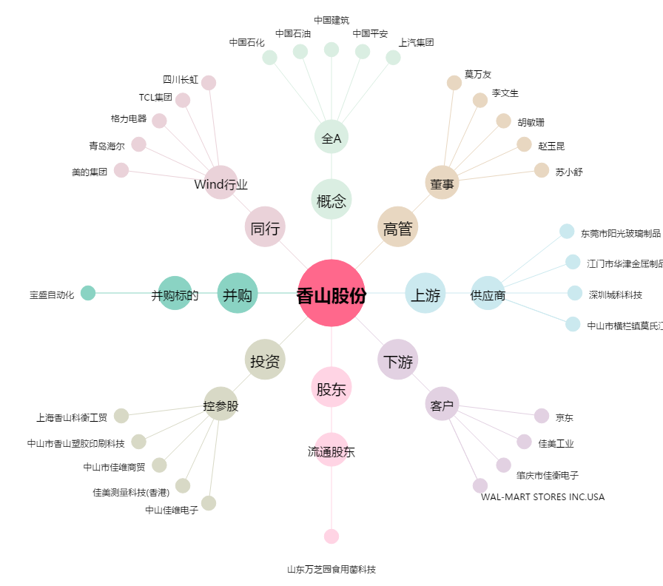
香山股份[002870.SZ] - 关系概览图

